상품제안서
ALIO 도킹액정형 고속충전PD22.5W 아이패스트만 보조배터리 10000mAh | 상품코드: F31643

 |  |  |  |  |  |  | 02-412-0044 | www.easy1.co.kr
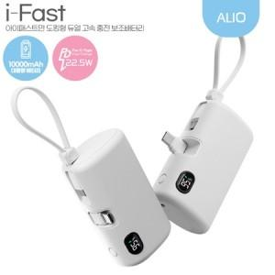

【상세/제작정보】 | <p><span style="font-size: 12pt;"><b>* 100개 미만인쇄시 60000원 별도</b></span></p>

【인쇄/포장옵션】 | 레이저, 풀칼라 / 포장지포장

【공급단가】 | 수량 | 50~ | 100~ | 500~ | 1,000~ | 2,000~
*VAT별도 | 단가 | 13,400원 | 12,900원 | 12,400원 | 11,900원 | 11,700원

【상품 URL】 | https://dev.easy1.co.kr:443/src/goods_detail.php?gdno=31643

